상품제안서
베이스어스 차량용 비상 탈출 망치 | 상품코드: F30683

 |  |  |  |  |  |  | 02-412-0044 | www.easy1.co.kr
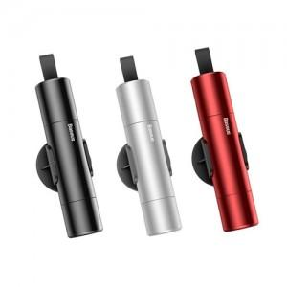

【상세/제작정보】 | 비상용탈출망치/인쇄 위치 중앙 25*4mm 박수입수량 100개 1BOX/포장불가능/본품+거치홀더

【인쇄/포장옵션】 | 레이저, DTF1곳 / 시판박스

【공급단가】 | 수량 | 50~ | 100~ | 300~ | 500~ | 1,000~
*VAT별도 | 다크그레이 | 7,750원 | 7,620원 | 7,440원 | 7,250원 | 7,130원
 | 레드 | 7,750원 | 7,620원 | 7,440원 | 7,250원 | 7,130원
 | 실버 | 7,750원 | 7,620원 | 7,440원 | 7,250원 | 7,130원

【상품 URL】 | https://dev.easy1.co.kr:443/src/goods_detail.php?gdno=30683

